Plan1
 | SOLICITAÇÃO DE SERVIÇO AO GRUPO DE PEÇAS
DATA SOLICITAÇÃO: | _28_/__04__/__20_
HORA: | ______ : ______
ÁREA SOLICITANTE: | Máquinas de Via
RESPONSÁVEL: | Whynner
CONTATO: | 852-3129
DADOS DO MATERIAL
MATERIAL ENTREGUE |  | ESPECIFICAÇÃO DO MATERIAL |  | QUANTIDADE
SIM |  | Chapa 3/8" 1020 |  | 4
NÃO
MATERIAL UTILIZADO
ESPECIFICAÇÃO DO MATERIAL |  |  | QUANTIDADE

ESPECIFICAÇÕES DA PEÇA SOLICITADA
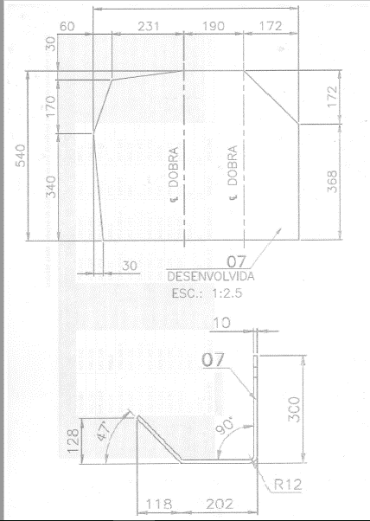

DADOS DA ENTREGA
PREVISÃO DE ENTREGA: |  |  | ______/______/______
DATA DA ENTREGA: |  |  | ______/______/______
RESPONSÁVEL PELA CONFECÇÃO:
RESPONSÁVEL PELA COLETA:
DATA DA COLETA: |  |  | ______/______/______

